Sheet1
2.4G,遥控器按键程序功能说明
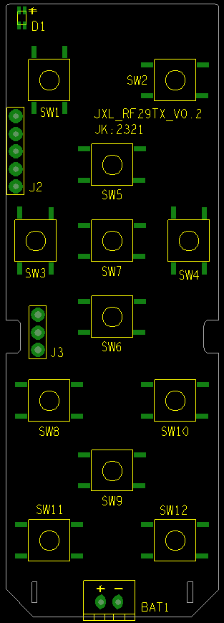

1)SW1开/关机功能(默认值:7彩循环(红色,绿色,蓝色,黄色,橙色,青色,紫色),长按3-4秒后(清除所有记忆,恢复默认值)
2)SW2夜灯/对码功能,短按夜灯总亮度为20%,对码长按3-4秒后D1(双色LED)红/绿交叉闪烁(200亳秒),对码方式1对1,发射端为对码状态,接收端上电时效(3秒内自动对码),对码成功后接收端绿色长亮
3)SW3色温+(3000K,色温,灯独立发光),SW4-(5000K色温,RGB混光),默认色温(4000K),按SW3色温+(为3000K减)亮度下降,(5000K)亮度提升,按SW4色温-(为5000K加)亮度下降,(3000K)亮度提升,亮度调节为无段位加减,长按(3-4秒)恢复默认值(4000K)
4)SW5总亮度加,SW6总亮度减,亮度调节为无段位加减,
5)SW12(总亮度-),SW13(总亮度+),5档亮度调节
6)SW7(RGB),7彩循环(红色,绿色,蓝色,黄色,橙色,青色,紫色)
7)SW8跳变,7彩循环(红色,绿色,蓝色,黄色,橙色,青色,紫色)
8)SW9呼吸, | 7彩循环(红色,绿色,蓝色,黄色,橙色,青色,紫色)
9)SW10爆闪,7彩循环(红色,绿色,蓝色,黄色,橙色,青色,紫色)
10)SW11定时设置(默认值12小时,以接端上电起计时),按一次(30分钟)D1(双色LED)红色闪一次,按二次(60分钟)D1(双色LED)红色闪二次,最多按12次,共6个小时,长按(3-4秒)恢复默认值(12小时),取消定时设置
11)SW12亮度设置,按一次25%,按二次50%,按三次100%,循环设置
12)遥控器有断电记忆功能以最后一次操作为准,
13)一个遥控器同时对50个接收端控制
14)低电压时红色LED快闪提示

